Worksheet
 | Alklima B.V.
 | Van Hennaertweg 29
 | 2952 CA Alblasserdam
 | NEDERLAND
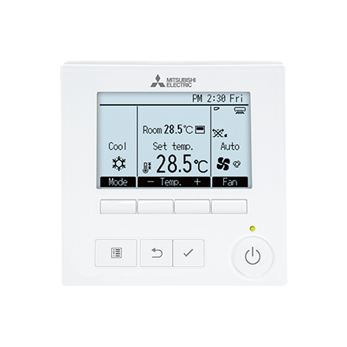
Code | PAR-40 MAA
Product | Vaste bediening met backlight timer functies

Afmetingen & aansluitingen
Naam |  | Waarde | Eenheid
Afmetingen (HxBxD) |  | 120 × 120 × 14.5 | mm

Uitvoering & werking
Naam |  | Waarde | Eenheid
Aansluiting |  | 2-draads
Met tapwaterschakeling |  | Nee
Geschikt voor koeling |  | Ja
Keuzeschakelaar voor verwarming en verwarming met warmwater |  | Nee
Met display |  | Ja
Met ontvanger |  | Nee
Opnemer extern |  | Nee

Overige gegevens
Naam |  | Waarde | Eenheid
Type voeding |  | Overig
Meetbereik |  | 17.00 - 30.00 | °C
Bediening |  | Toets
Kloktype |  | Weekklok
Communicatieprotocol |  | Merkgebonden
Type opnemer |  | Weerstandsopnemer
Regeling type modulerend |  | Ja
Weersafhankelijke regeling |  | Nee
Uitvoering klok |  | Digitaal
Temperatuur afleesbaar |  | Ja
Verwarmen |  | Ja
RV afleesbaar |  | Nee

